关系图
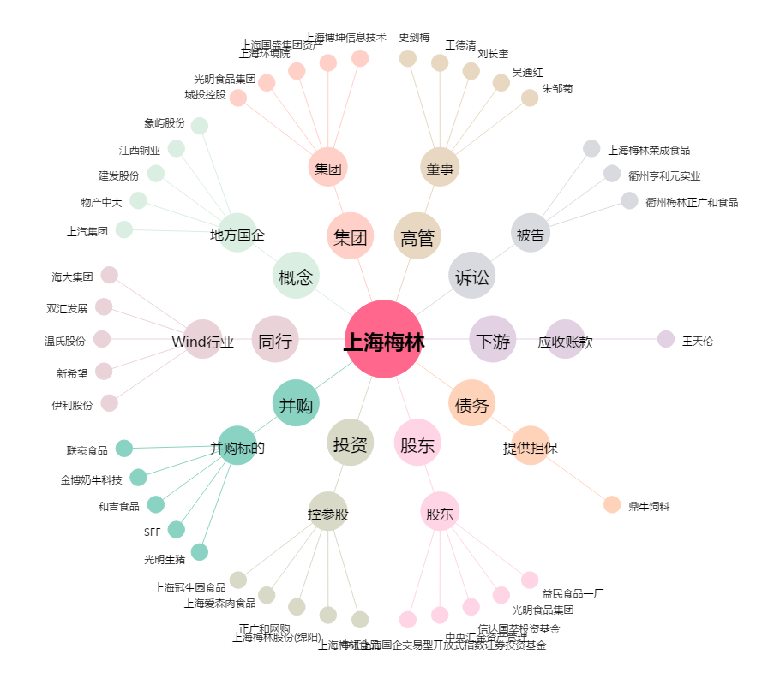
上海梅林[600073.SH] - 关系概览图

